Atajos de teclado
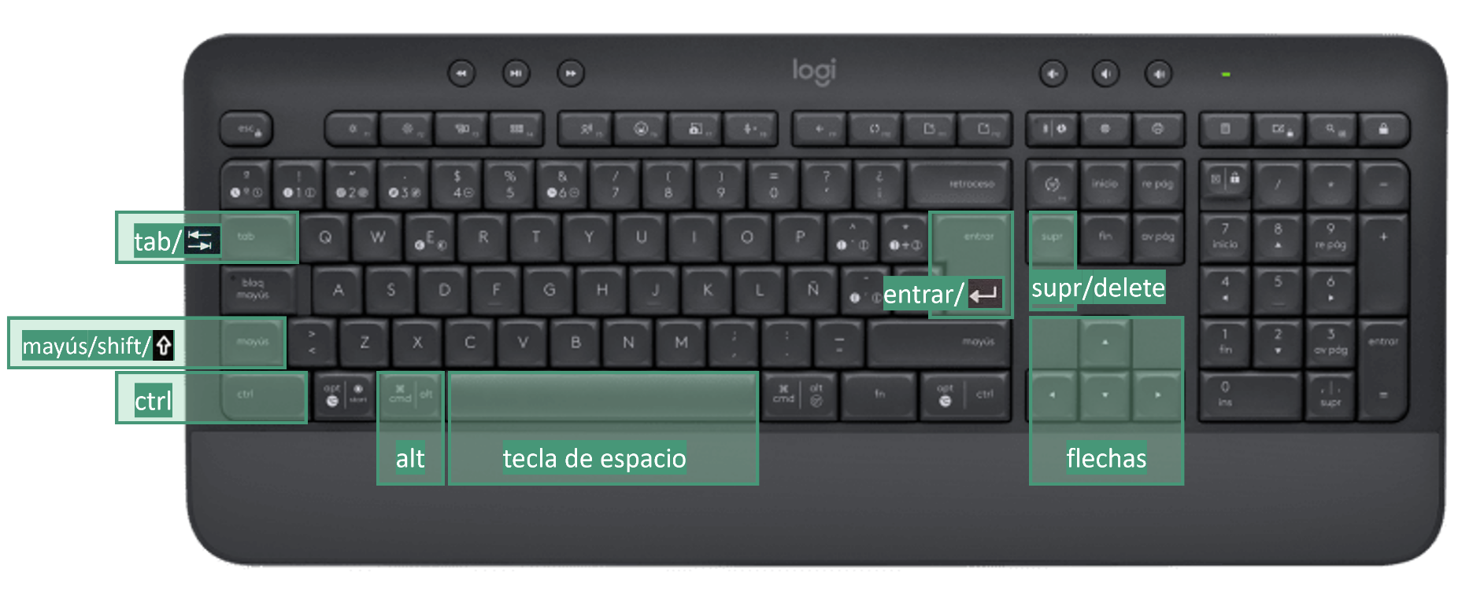
Atajos de teclado | Descripción
Ctrl Mayús Espacio | Seleccionar toda la tabla
Ctrl Flecha (hacia la derecha, la izquierda, arriba y abajo) | Desplaza el cursor a la siguiente celda no vacía
Ctrl Mayús Flecha (hacia la derecha, la izquierda, arriba y abajo) | Te mueves a la última celda no vacía seleccionando todo el rango (columna o fila)
Ctrl Espacio | Selecciona la columna actual
Mayús Espacio | Selecciona la fila actual
Ctrl + | Si tienes una fila o una columna seleccionada, agregas una fila (encima) o una columna (a la izquieda)
Ctrl - | Si tienes una fila o una columna seleccionada, eliminas la fila o la columna que tienes seleccionada
Ctrl T | Muestra el cuadro de diálogo Crear tabla

